Source
Monthly consumer price index, gold and USD price index as compared to base preriod 2009 by Year, Commondity group and Month

 |  | Jan. | Feb. | Mar. | Apr. | May | Jun. | Jul. | Aug. | Sep. | Oct. | Nov. | Dec.
2017 | Consumer price index | 105.39 | 105.64 | 105.86 | 105.86 | 105.3 | 105.12 | 105.24 | 106.2 | 106.83 | 107.27 | 107.41 | 107.64
 | Food and foodstuffs | 104.67 | 104.79 | 103.87 | 103.19 | 101.72 | 101.12 | 101.66 | 102.74 | 102.82 | 103.15 | 103.26 | 103.03
 | Food | 102.45 | 102.71 | 102.87 | 103.03 | 102.97 | 102.44 | 102.36 | 102.68 | 102.82 | 103.41 | 104.57 | 105.15
 | Foodstuffs | 104.49 | 104.2 | 102.92 | 101.78 | 99.48 | 98.63 | 99.49 | 101.12 | 101.18 | 101.56 | 101.5 | 100.99
 | Beverage and cigarette | 105.07 | 105.06 | 105.03 | 105.1 | 105.18 | 105.29 | 105.33 | 105.41 | 105.43 | 105.44 | 105.5 | 105.68
 | Garment, footwear, hat | 103.85 | 103.79 | 103.67 | 103.69 | 103.75 | 103.8 | 103.85 | 103.95 | 104 | 104.18 | 104.33 | 104.78
 | Housing & material construction | 102.93 | 103.71 | 104.23 | 103.98 | 103.96 | 104.51 | 104.55 | 105.52 | 106.25 | 106.92 | 106.88 | 107.12
 | Housing and construction materials | 104.37 | 104.42 | 104.48 | 104.58 | 104.69 | 104.78 | 104.87 | 104.9 | 104.97 | 105.08 | 105.17 | 105.3
 | Medicine and health care services | 160.99 | 161.35 | 173.47 | 187.43 | 187.51 | 187.53 | 188.22 | 193.6 | 194.08 | 198.23 | 198.63 | 203.69
 | Transport | 87.25 | 87.74 | 88.08 | 86.87 | 86.57 | 85.96 | 84.65 | 86.45 | 87.76 | 88.3 | 88.9 | 89.65
 | Post and Communication | 98.22 | 98.15 | 98.18 | 98.15 | 98.1 | 98.09 | 98.03 | 97.99 | 97.96 | 97.97 | 97.94 | 97.91
 | Education | 118.19 | 118.19 | 119.08 | 119.09 | 119.11 | 119.21 | 119.27 | 119.95 | 125.94 | 126.18 | 126.22 | 126.21
 | Culture, entertainments and tourism | 102.83 | 102.98 | 103.02 | 103.13 | 103.26 | 103.46 | 103.42 | 103.44 | 103.36 | 103.43 | 103.41 | 103.45
 | Other consumer goods & services | 107.13 | 107.28 | 107.34 | 107.43 | 107.59 | 107.64 | 108.42 | 108.53 | 108.65 | 108.78 | 108.93 | 109.1
 | Gold price index | 101.8 | 104.29 | 104 | 105.05 | 104.94 | 105.2 | 104.28 | 105.46 | 108.21 | 107.26 | 106.93 | 106.81
 | USD price index | 106.01 | 105.93 | 106.36 | 106.06 | 106.03 | 105.96 | 106.05 | 106.02 | 106.05 | 106.01 | 106 | 106.03
2016 | Consumer price index | 100.17 | 100.59 | 101.16 | 101.5 | 102.05 | 102.52 | 102.65 | 102.76 | 103.31 | 104.17 | 104.67 | 104.91
 | Food and foodstuffs | 102.25 | 104.27 | 103.76 | 103.76 | 104.13 | 104.35 | 104.29 | 104.15 | 104.25 | 104.43 | 104.95 | 104.92
 | Food | 99.89 | 100.54 | 100.78 | 101.9 | 102.59 | 102.34 | 101.68 | 101.33 | 101.49 | 101.52 | 101.74 | 101.97
 | Foodstuffs | 102.02 | 104.53 | 103.83 | 103.55 | 103.94 | 104.32 | 104.31 | 104.11 | 104.22 | 104.49 | 105.24 | 105.11
 | Beverage and cigarette | 102.69 | 103.87 | 103.31 | 103.48 | 103.6 | 103.73 | 103.82 | 103.88 | 103.92 | 103.98 | 104.03 | 104.25
 | Garment, footwear, hat | 102.3 | 102.77 | 102.59 | 102.64 | 102.66 | 102.72 | 102.76 | 102.9 | 103.04 | 103.09 | 103.34 | 103.6
 | Housing & material construction | 99.4 | 98.99 | 98.98 | 99.69 | 100.57 | 101.12 | 101.26 | 101.24 | 101.34 | 101.65 | 102.15 | 102.34
 | Housing and construction materials | 103.28 | 103.48 | 103.47 | 103.57 | 103.66 | 103.72 | 103.78 | 103.84 | 103.95 | 103.98 | 104.08 | 104.17
 | Medicine and health care services | 102.57 | 102.63 | 127.61 | 128.19 | 128.26 | 128.32 | 128.35 | 136.28 | 136.3 | 150.02 | 151.37 | 159.39
 | Transport | 83.08 | 79.79 | 76.88 | 78.21 | 80.08 | 82.48 | 83.46 | 81.82 | 82.26 | 83.93 | 85.29 | 84.54
 | Post and Communication | 99.01 | 98.85 | 98.75 | 98.76 | 98.78 | 98.73 | 98.63 | 98.6 | 98.53 | 98.41 | 98.39 | 98.36
 | Education | 107.1 | 107.38 | 108.09 | 108.49 | 108.5 | 108.57 | 108.57 | 109.08 | 116.92 | 117.63 | 117.64 | 117.64
 | Culture, entertainments and tourism | 101.46 | 102.18 | 102.08 | 102.08 | 102.43 | 102.61 | 102.62 | 102.49 | 102.68 | 102.66 | 102.68 | 102.66
 | Other consumer goods & services | 104.52 | 105.36 | 105.12 | 105.22 | 105.81 | 105.84 | 106.02 | 106.14 | 106.19 | 106.37 | 106.51 | 106.61
 | Gold price index | 91.68 | 94.44 | 99.05 | 99.35 | 100.79 | 100.78 | 106.18 | 108 | 107.62 | 105.79 | 104.61 | 101.98
 | USD price index | 105.43 | 104.75 | 104.36 | 104.41 | 104.3 | 104.39 | 104.17 | 104.12 | 104.19 | 104.27 | 104.49 | 106.08

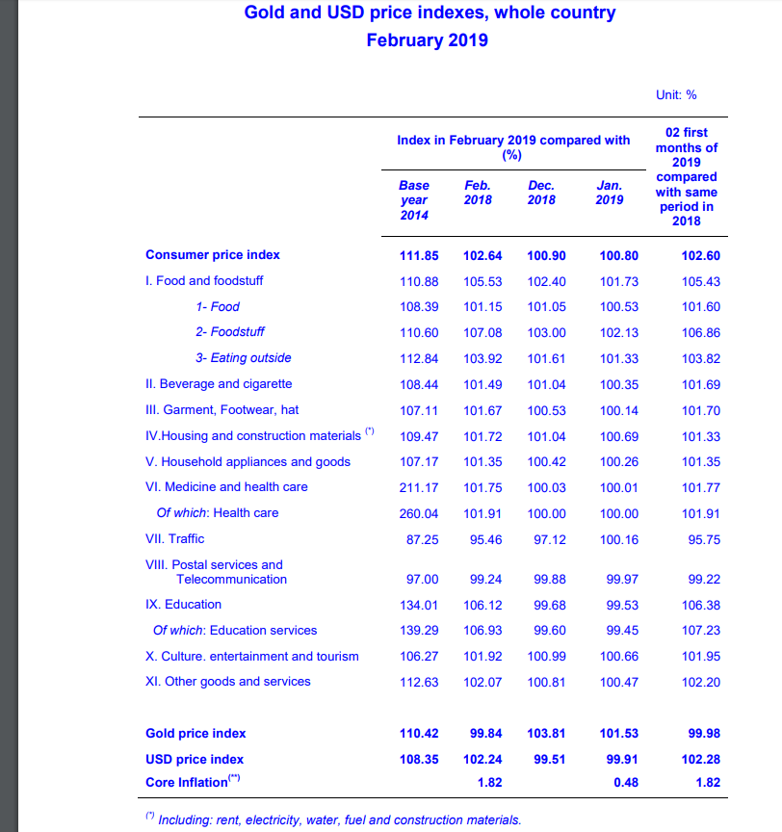

http://www.gso.gov.vn/default_en.aspx?tabid=625&idmid=&ItemID=19104

